Estadísticas
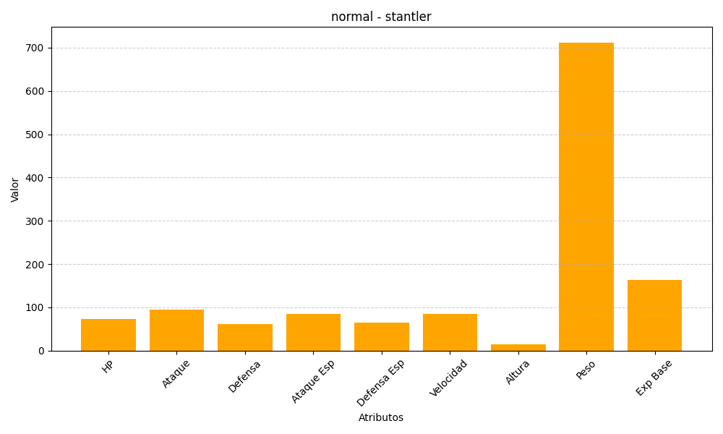
ID | Nombre | Tipo | HP | Ataque | Defensa | Ataque Especial | Defensa Especial | Velocidad | Altura | Peso | Experiencia Base
234 | stantler | normal | 73 | 95 | 62 | 85 | 65 | 85 | 14 | 712 | 163

